Hoja1
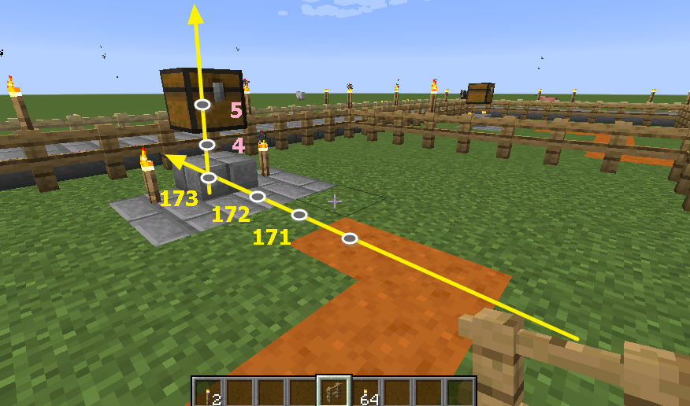
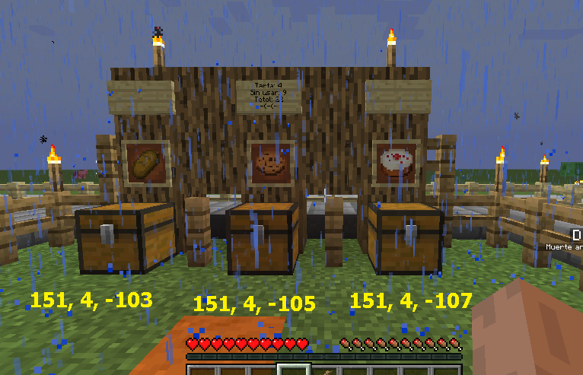
Blocks | Coord
Almacen 1 | 173, 5, -103
Almacen 2 | 173, 5, -90

